함루
 | 주식회사 레버리치 파트너스 | 함루 | 587-86-03376 | 003376
 |  |  |  |  |  |  |  |  |  |  |  | 1048656659 | 119948 | 033138 | 007072 | 037726 | 015419 | 072014 | 045602 | 054231
일 자 | 현금매출액 | 전자화폐 | 카드매출액 | 할인액 | 총매출액 | 입금기한 | 입금일 | 입금액 | 잔액 | 연체일 | 연체료 | 하나 | 위쳇페이 | KB국민 | NH농협 | 비씨 | 현대 | 신한 | 삼성 | 롯데 | 합계
2026-03-01 |  |  | - |  | - |  |  |  | - |  |  |  |  |  |  |  |  |  |  |  | -
2026-03-02 |  |  | - |  | - |  |  |  | - |  |  |  |  |  |  |  |  |  |  |  | -
2026-03-03 |  |  | - |  | - |  |  |  | - |  |  |  |  |  |  |  |  |  |  |  | -
2026-03-04 |  |  | - |  | - |  |  |  | - |  |  |  |  |  |  |  |  |  |  |  | -
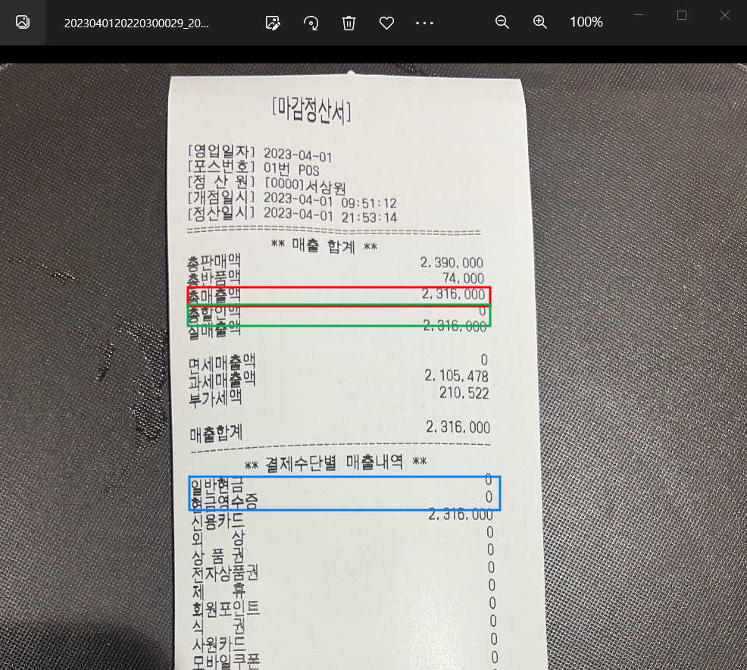
2026-03-05 |  |  | - |  | - |  |  |  | - |  |  |  |  |  |  |  |  |  |  |  | -
2026-03-06 |  |  | - |  | - |  |  |  | - |  |  |  |  |  |  |  |  |  |  |  | -
2026-03-07 |  |  | - |  | - |  |  |  | - |  |  |  |  |  |  |  |  |  |  |  | -
2026-03-08 |  |  | - |  | - |  |  |  | - |  |  |  |  |  |  |  |  |  |  |  | -
2026-03-09 |  |  | - |  | - |  |  |  | - |  |  |  |  |  |  |  |  |  |  |  | -
2026-03-10 |  |  | - |  | - |  |  |  | - |  |  |  |  |  |  |  |  |  |  |  | -
2026-03-11 |  |  | - |  | - |  |  |  | - |  |  |  |  |  |  |  |  |  |  |  | -
2026-03-12 |  |  | - |  | - |  |  |  | - |  |  |  |  |  |  |  |  |  |  |  | -
2026-03-13 |  |  | - |  | - |  |  |  | - |  |  |  |  |  |  |  |  |  |  |  | -
2026-03-14 |  |  | - |  | - |  |  |  | - |  |  |  |  |  |  |  |  |  |  |  | -
2026-03-15 |  |  | - |  | - |  |  |  | - |  |  |  |  |  |  |  |  |  |  |  | -
2026-03-16 |  |  | - |  | - |  |  |  | - |  |  |  |  |  |  |  |  |  |  |  | -
2026-03-17 |  |  | - |  | - |  |  |  | - |  |  |  |  |  |  |  |  |  |  |  | -
2026-03-18 |  |  | - |  | - |  |  |  | - |  |  |  |  |  |  |  |  |  |  |  | -
2026-03-19 |  |  | - |  | - |  |  |  | - |  |  |  |  |  |  |  |  |  |  |  | -
2026-03-20 |  |  | - |  | - |  |  |  | - |  |  |  |  |  |  |  |  |  |  |  | -
2026-03-21 |  |  | - |  | - |  |  |  | - |  |  |  |  |  |  |  |  |  |  |  | -
2026-03-22 |  |  | - |  | - |  |  |  | - |  |  |  |  |  |  |  |  |  |  |  | -
2026-03-23 |  |  | - |  | - |  |  |  | - |  |  |  |  |  |  |  |  |  |  |  | -
2026-03-24 |  |  | - |  | - |  |  |  | - |  |  |  |  |  |  |  |  |  |  |  | -
2026-03-25 |  |  | - |  | - |  |  |  | - |  |  |  |  |  |  |  |  |  |  |  | -
2026-03-26 |  |  | - |  | - |  |  |  | - |  |  |  |  |  |  |  |  |  |  |  | -
2026-03-27 |  |  | - |  | - |  |  |  | - |  |  |  |  |  |  |  |  |  |  |  | -
2026-03-28 |  |  | - |  | - |  |  |  | - |  |  |  |  |  |  |  |  |  |  |  | -
2026-03-29 |  |  | - |  | - |  |  |  | - |  |  |  |  |  |  |  |  |  |  |  | -
2026-03-30 |  |  | - |  | - |  |  |  | - |  |  |  |  |  |  |  |  |  |  |  | -
2026-03-31 |  |  | - |  | - |  |  |  | - |  |  |  |  |  |  |  |  |  |  |  | -
합 계 | - | - | - | - | - | - | - | - | - |  | - | - | - | - | - | - | - | - | - | - | -

010-2848-9189
임대보증금 | 1억 |  | 24.10월1일부터 2% 인상됨
임대료율 | 1억 미만 | 11%
 | 1억 이상 1.4억 미만 | 12%
 | 1.4억 이상 | 13%

수수료율 | 12.00% | 최저
임대료 | - | 없음 |  | 임대을매출 |  | - | 임대을매출원가 | -
VAT | - |  |  | 임대을매출원가 |  | - | 임대을매출_할인 | -
합계 | - |  |  |  |  |  | 임대을매출_수수료 | -
 |  |  |  |  |  |  | 예수부가세 | -
 |  |  |  |  |  |  | 미지급금 | -
매출원가 | - |  |  |  |  |  | 미수금 | -
할인 | - |  |  |  |  | - |  | -
미지급금 | -
 | -

돈이찌
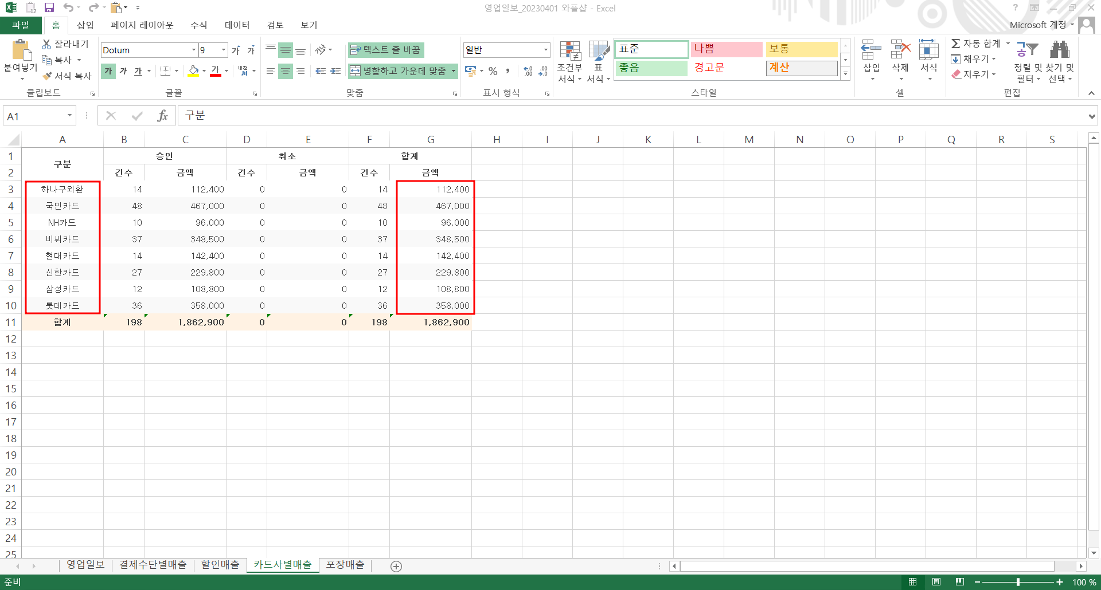
 | 돈이찌서울역점 | 돈이찌 | 803-81-02013 | 002013
 |  |  |  |  |  |  |  |  |  | 현금입금 |  | 1048656659 | 119948 | 033138 | 007072 | 037726 | 015419 | 072014 | 045602 | 054231
일 자 | 현금매출액 | 전자화폐 | 카드매출액 | 할인액 | 총매출액 | 입금기한 | 입금일 | 입금액 | 잔액 | 연체일 | 연체료 | 하나 | 위쳇페이 | KB국민 | NH농협 | 비씨 | 현대 | 신한 | 삼성 | 롯데 | 합계
2026-03-01 |  |  | - |  | - |  |  |  | - |  |  |  |  |  |  |  |  |  |  |  | -
2026-03-02 |  |  | - |  | - |  |  |  | - |  |  |  |  |  |  |  |  |  |  |  | -
2026-03-03 |  |  | - |  | - |  |  |  | - |  |  |  |  |  |  |  |  |  |  |  | -
2026-03-04 |  |  | - |  | - |  |  |  | - |  |  |  |  |  |  |  |  |  |  |  | -
2026-03-05 |  |  | - |  | - |  |  |  | - |  |  |  |  |  |  |  |  |  |  |  | -
2026-03-06 |  |  | - |  | - |  |  |  | - |  |  |  |  |  |  |  |  |  |  |  | -
2026-03-07 |  |  | - |  | - |  |  |  | - |  |  |  |  |  |  |  |  |  |  |  | -
2026-03-08 |  |  | - |  | - |  |  |  | - |  |  |  |  |  |  |  |  |  |  |  | -
2026-03-09 |  |  | - |  | - |  |  |  | - |  |  |  |  |  |  |  |  |  |  |  | -
2026-03-10 |  |  | - |  | - |  |  |  | - |  |  |  |  |  |  |  |  |  |  |  | -
2026-03-11 |  |  | - |  | - |  |  |  | - |  |  |  |  |  |  |  |  |  |  |  | -
2026-03-12 |  |  | - |  | - |  |  |  | - |  |  |  |  |  |  |  |  |  |  |  | -
2026-03-13 |  |  | - |  | - |  |  |  | - |  |  |  |  |  |  |  |  |  |  |  | -
2026-03-14 |  |  | - |  | - |  |  |  | - |  |  |  |  |  |  |  |  |  |  |  | -
2026-03-15 |  |  | - |  | - |  |  |  | - |  |  |  |  |  |  |  |  |  |  |  | -
2026-03-16 |  |  | - |  | - |  |  |  | - |  |  |  |  |  |  |  |  |  |  |  | -
2026-03-17 |  |  | - |  | - |  |  |  | - |  |  |  |  |  |  |  |  |  |  |  | -
2026-03-18 |  |  | - |  | - |  |  |  | - |  |  |  |  |  |  |  |  |  |  |  | -
2026-03-19 |  |  | - |  | - |  |  |  | - |  |  |  |  |  |  |  |  |  |  |  | -
2026-03-20 |  |  | - |  | - |  |  |  | - |  |  |  |  |  |  |  |  |  |  |  | -
2026-03-21 |  |  | - |  | - |  |  |  | - |  |  |  |  |  |  |  |  |  |  |  | -
2026-03-22 |  |  | - |  | - |  |  |  | - |  |  |  |  |  |  |  |  |  |  |  | -
2026-03-23 |  |  | - |  | - |  |  |  | - |  |  |  |  |  |  |  |  |  |  |  | -
2026-03-24 |  |  | - |  | - |  |  |  | - |  |  |  |  |  |  |  |  |  |  |  | -
2026-03-25 |  |  | - |  | - |  |  |  | - |  |  |  |  |  |  |  |  |  |  |  | -
2026-03-26 |  |  | - |  | - |  |  |  | - |  |  |  |  |  |  |  |  |  |  |  | -
2026-03-27 |  |  | - |  | - |  |  |  | - |  |  |  |  |  |  |  |  |  |  |  | -
2026-03-28 |  |  | - |  | - |  |  |  | - |  |  |  |  |  |  |  |  |  |  |  | -
2026-03-29 |  |  | - |  | - |  |  |  | - |  |  |  |  |  |  |  |  |  |  |  | -
2026-03-30 |  |  | - |  | - |  |  |  | - |  |  |  |  |  |  |  |  |  |  |  | -
2026-03-31 |  |  | - |  | - |  |  |  | - |  |  |  |  |  |  |  |  |  |  |  | -
합 계 | - | - | - | - | - | - | - | - | - |  | - | - | - | - | - | - | - | - | - | - | -

해외카드 결제분 있을 시, BC카드 가맹점 홈페이지 확인

수수료율 | 20.00% |  |  | 최저 |  |  |  |  |  |  |  |  | 임대을매출 | - | 임대을매출원가 | -
임대료 | - |  |  | 12,000,000 |  |  |  |  |  |  |  |  | 임대을매출원가 | - | 임대을매출_할인 | -
VAT | - |  |  | 1,200,000 |  |  |  |  |  |  |  |  |  |  | 임대을매출_수수료 | -
합계 | - |  |  | 13,200,000 |  |  |  |  | - |  |  |  |  |  | 예수부가세 | -
 |  |  |  |  |  |  |  |  |  |  |  |  |  |  | 미지급금 | -
매출원가 | -
할인 | - |  |  |  |  |  |  |  |  |  |  |  |  | - |  | -
미지급금 | -

* 당사 카드 단말기 사용 (국민 004-01-0415258 계좌)
* 상품대지급일 (익월 10일까지) - 카드매출금에서 수수료 제외 후 입금

